Worksheet
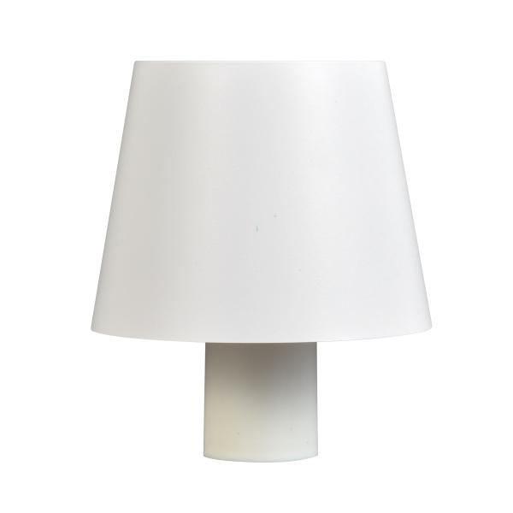
Luminaxx Flaschenhals Dekorleuchte CW LU-010

Artikelnummer | 5367 |  | VE | Keine Angabe
EAN | 4260101730855 |  | Stück pro Palette | Keine Angabe
Zollnummer | 9405214000 |  | Lagen Pro Palette | Keine Angabe

Abmessungen - Artikel
Länge(cm) | Breite(cm) | Höhe(cm) | Gewicht(g)
11 | 12 | 8.5 | 200

Abmessungen - Artikelverpackung
Länge(cm) | Breite(cm) | Höhe(cm) | Leergewicht(g) | Gewicht(g) Artikel+Verpackung
13 | 13 | 11 | 0 | 300

Abmessungen - VE Karton (Masterkarton)
Länge(cm) | Breite(cm) | Höhe(cm) | Gewicht(g)
0 | 0 | 0 | 0

Verpackung - Bestandteile
Rest Zubehör (g) | Papier/Pappe (g) | Styropor (g) | Kunstst. Hohlkörper(g) | Kunstst. Folien(g) | Materialverbunde (g)
0 | 0 | 0 | 0 | 0 | 0

Batterie- / Akkuinformationen
Batterie-benötigt | Batterie enthalten | Batterie-Typ | Batterie-System(Art)
Ja | Ja | Keine | Li - Lithium- Batterie
Anzahl(stk.) | Gewicht/Stk.(g) | Energiedichte(WH/Kg) | Leistung(WH)
1 | 59 | 0 | 0

Lithium Baterie
Energiegehalt | Gewicht (Kg)
0 | 0

Weiterführende Informationen
Technaxx Reseller Portal

